Sheet1
工人姓名 NAMA |  |  | RAGIL APRILIANA PUTRI HERMANTO |  |  |  |  |  |  |  | 編號 KODE : |  | JIC.MJN-016
報到日 DAFTAR |  |  | 2026-04-06 |  |  |  |  | 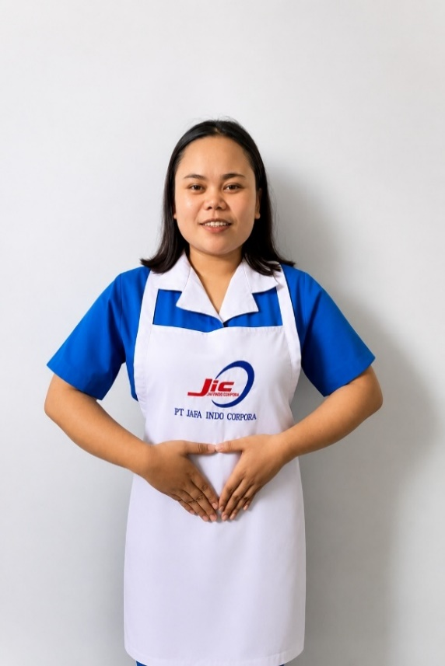
性別 KELAMIN |  |  | 女 PEREMPUAN
出生日TGL LAHIR |  |  | 2002-04-11
年齡 UMUR |  |  | 24 歳
出生地TPT LAHIR |  |  | PURBALINGGA
身高TINGGI / 體重BERAT |  |  | 155 |  | 公分/ | 59 | 公斤
宗教 AGAMA |  |  | 回教 Islam
學歷 PENDIDIKAN |  |  | 高中 SMA
語言能力 BAHASA |  |  | 剛學 MULAI | 一點 DIKIT | 一般 BIASA | 可以 BAIK | 很好 BAGUS
國語 MANDARIN |  |  |  | V
印尼語 INDO |  |  |  |  |  |  | V
英語INGGRIS |  |  |  | V
婚姻狀況 STATUS NIKAH |  |  | 未婚 Single
配偶姓名/年齡 NAMA/UMUR
配偶工作 KERJAAN SUAMI
小孩人數 JUMLAH ANAK
PEREMPUAN / UMUR
男孩和年齡 PUTRA / UMUR
地址 ALAMAT |  |  | KARANGJAMBU RT 09 RW 03 KEC.KARANGJAMBU KAB. PURBALINGGA
是否有工作經驗 APAKAH ADA PENGALAMAN KERJA ﹕
國家地點 NEGARA |  | 工作期間 LAMA |  |  | 工作內容 PEKERJAAN YANG DILAKUKAN
 | 印尼 | 2 thn (2023-2025) |  |  | 煮飯,洗衣服,打掃房子,去市場買菜
照顧 一位 患有糖尿病 65歲的阿嬤 。
家屬資料 DATA KELUARGA
父親姓名 NAMA AYAH |  |  | KODIR HERMANTO |  |  |  | 年齡 UMUR |  | 58歲 | 父親工作 KERJAAN AYAH |  |  |  | 農夫
母親姓名 NAMA IBU |  |  | MEMISEM |  |  |  | 年齡 UMUR |  | 56歲 | 母親工作 KERJAAN IBU |  |  |  | 農夫
兄妹人數 TOTAL SAUDARA |  |  | 3 | 兄妹中你的排行是第…DIANTARA SAUDARA, URUTAN ANDA ADALAH : |  |  |  |  |  |  |  |  |  |  | 3
兄弟/年齡 SDR LAKI / UMUR |  |  | 1/ 29歲 |  |  |  | 姐妹/年齡 SDR CEWEK / UMUR |  |  |  |  | 1/ 33歲
1. 你是否可以吃豬肉 Apakah Anda boleh makan daging babi ?
2. 你是否可以工作沒有休假 Apakah Anda bisa kerja tanpa libur?
3. 是是否可以工作不用手機 Apakah Anda bisa kerja tanpa pakai hp?
4. 你是否會害怕狗 Apakah Anda takut pada anjing?
5. 你可以抱幾公斤 Anda kuat gendong berapa kg: |  |  |  |  |  |  |  | 55公斤
6.有老公或男朋友或親戚朋友在台灣嗎？ Ada suami atau pacar di taiwan tidak…?

